상품제안서
친환경 쥬트지퍼파우치 (오코텍스인증) | 상품코드: S25482

 |  |  |  |  |  |  | 02-713-8555 | www.synergygift.co.kr
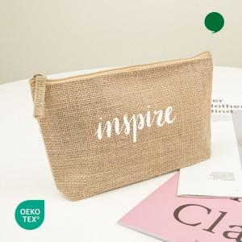

【상세/제작정보】

【인쇄/포장옵션】 | 실크, 누끼실크1도 / OPP(비닐)

【공급단가】 | 수량 | 300~ | 1,000~ | 3,000~ | 10,000~ | 20,000~
*VAT별도 | 단가 | 1,150원 | 1,080원 | 1,040원 | 1,010원 | 990원

【상품 URL】 | https://www.synergygift.co.kr:443/src/goods_detail.php?gdno=25482

